상품제안서
우드쇼 W111 무선 충전 리얼 우드 시계 흑경 | 상품코드: F31067

 |  |  |  |  |  |  | 02-412-0044 | www.easy1.co.kr
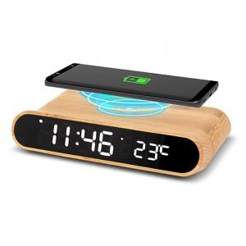

【상세/제작정보】 | <p><span style="background-color: rgb(255, 255, 255); color: rgb(51, 51, 51); font-family: &quot;Nanum Gothic&quot;, sans-serif; font-size: 12pt;"><b>- 레이저인쇄- 기본수량&nbsp;이하&nbsp;:&nbsp;인쇄&nbsp;기본 3만원 / 배송비 5000원</b></span>​</p>

【인쇄/포장옵션】 | 레이저 / 포장지포장

【공급단가】 | 수량 | 100~ | 300~ | 500~ | 1,000~ | 3,000~
*VAT별도 | 단가 | 26,000원 | 25,600원 | 25,000원 | 24,000원 | 23,000원

【상품 URL】 | https://dev.easy1.co.kr:443/src/goods_detail.php?gdno=31067

